Fick's law of Diffusion
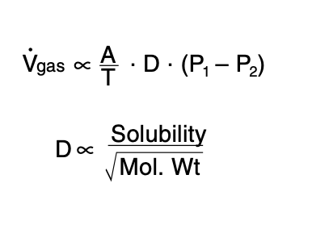

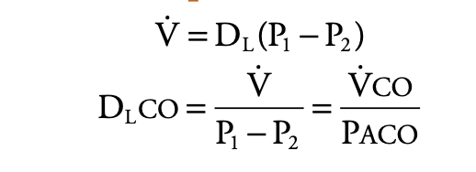

VCO ml/min | 30
PACO mm. Hg | 0.5
DLCO ml min-1 mm.Hg-1 | 60

Shunt
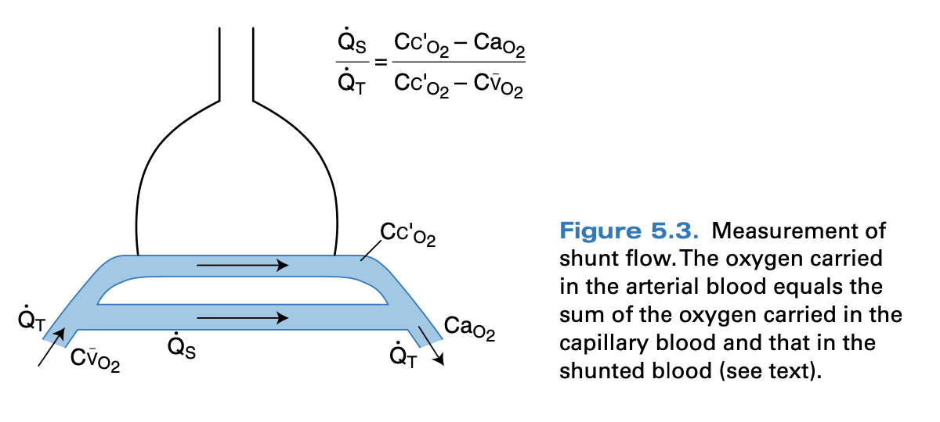

Mixed venous blood con. | Cco2 | 20
Arterial con. | Cao2 | 18
O2 con. Leaving pulmonary cappillaries | CVo2 | 14

 | QS/QT | 0.33333333333

